附图
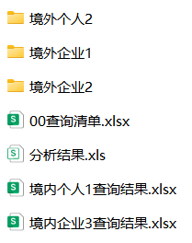
一、企业风险查询列表
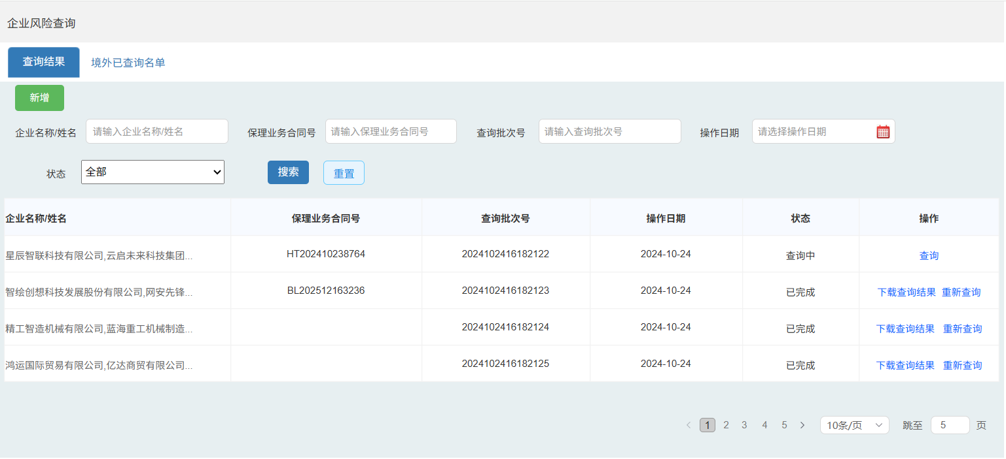

二、境外已查询名单
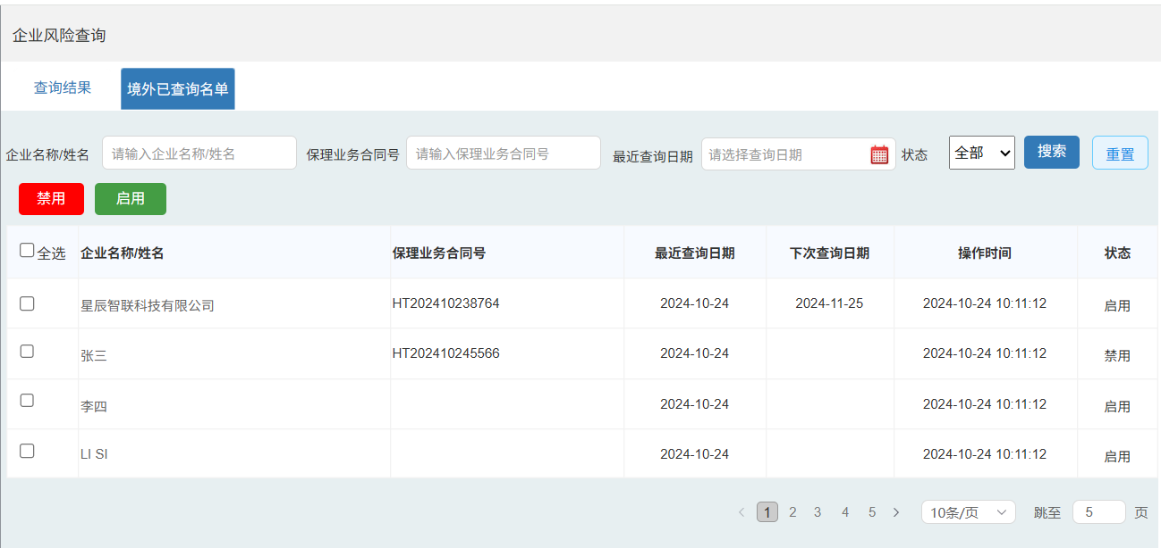

三、新增企业风险查询

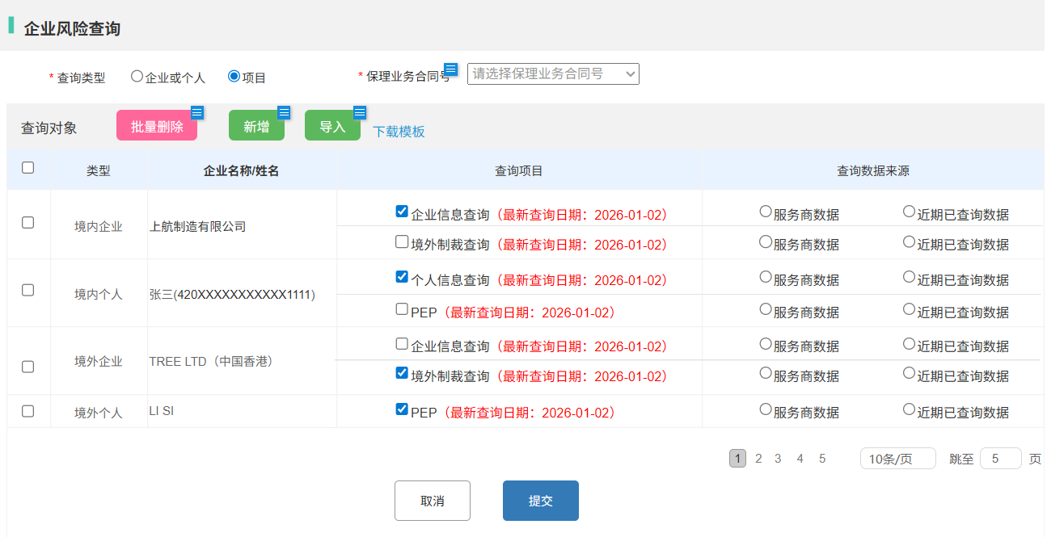

四、查询结果压缩包文件名及结构
 | 文件名称：企业风险查询结果+查询批次号
 | 文件结构：

